상품제안서
선물세트 15종 농협 고려홍삼 홍삼진액 70ml, 하루견과, 무릎담요 | 상품코드: F30176

 |  |  |  |  |  |  | 02-412-0044 | www.easy1.co.kr
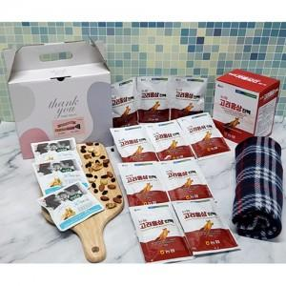

【상세/제작정보】 | 소량주문 가능합니다

【인쇄/포장옵션】 | / 포장불가능

【공급단가】 | 수량 | 50~ | 100~ | 500~ | 1,000~ | 2,000~
*VAT별도 | 단가 | 17,160원 | 16,890원 | 16,500원 | 15,840원 | 15,180원

【상품 URL】 | http://www.easy1.co.kr/src/goods_detail.php?gdno=30176

